Sheet1
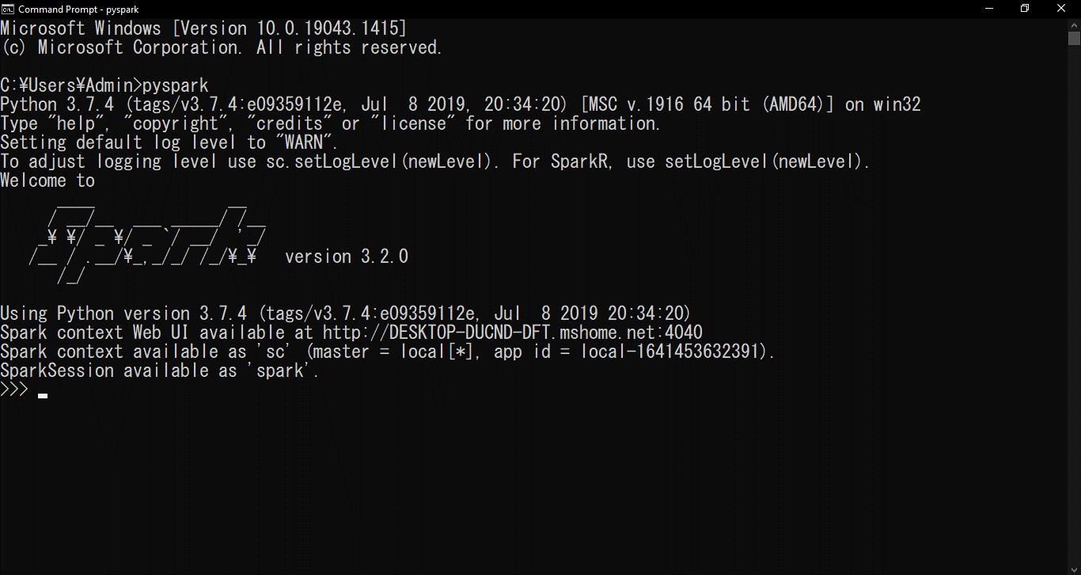
Vào đường link
Downloads | Apache Spark
Chọn Hadoop 2.7 và bấm vào mục 3 để thực hiện download
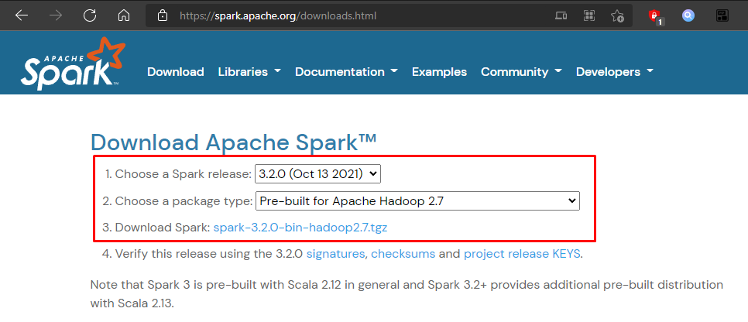

Tạo folder spark trong ổ C và giải nén spark vào đó
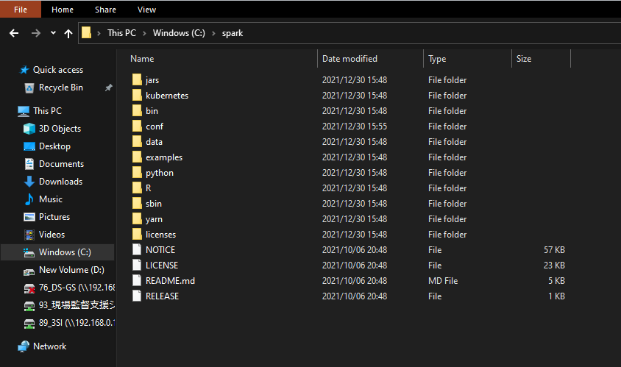

Tiếp theo vào đường link
winutils/winutils.exe at master · steveloughran/winutils (github.com)
Tiến hành download file winutils.exe

Tạo folder hadoop/bin trong ổ C và copy file winutils.exe vào đó
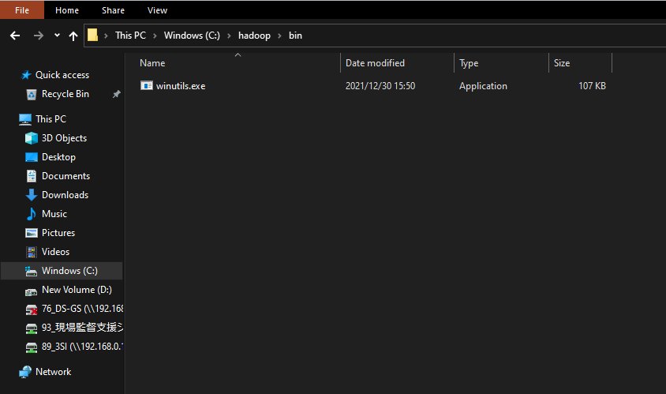

Tiếp tục tạo folder tmp/hive trong ổ C
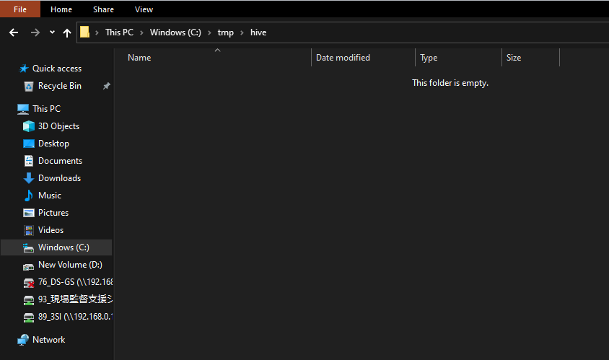

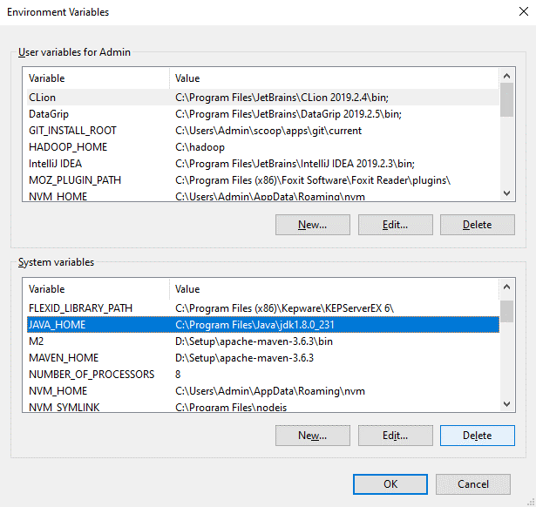
Tạo biến môi trường
Java

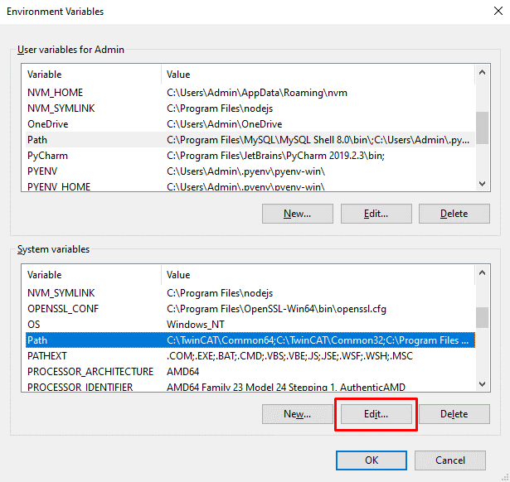
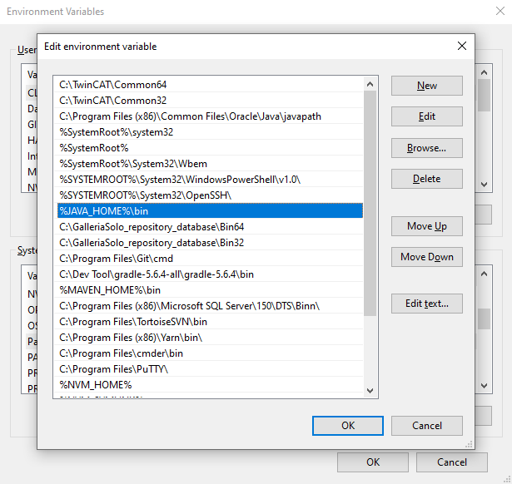

Spark và python
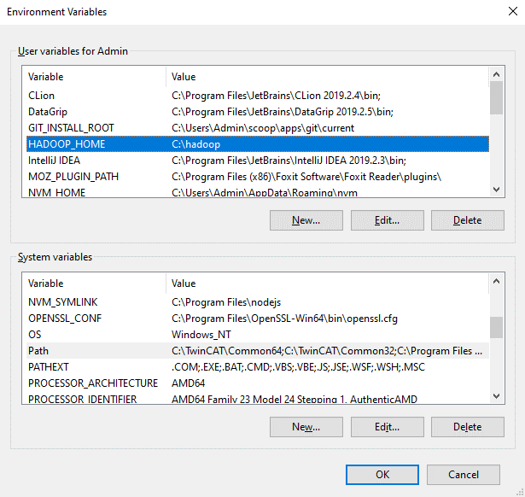
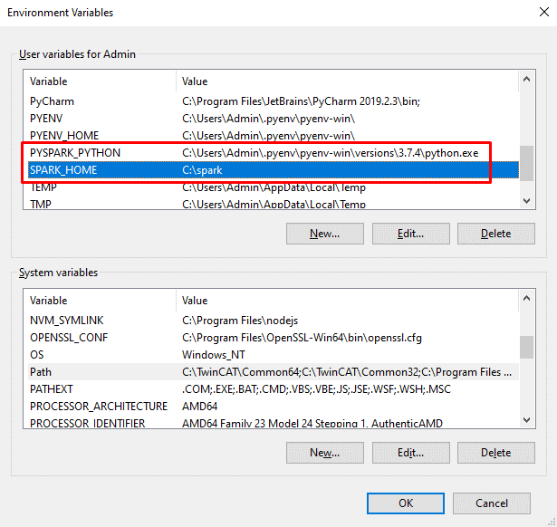

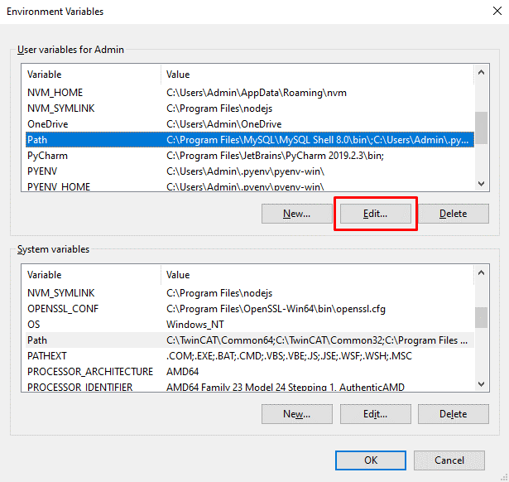
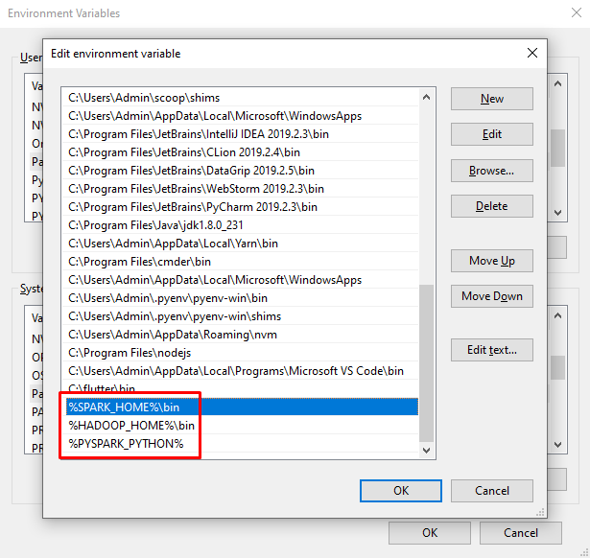

Tiếp theo mở cmd ở thư mục C:\hadoop\bin
Chạy lệnh: winutils.exe chmod -R 777 \tmp\hive

Mở cmd và chạy lệnh: pyspark
Kết quả hiện ra như hình là đã cài đặt thành công

